Кабинет
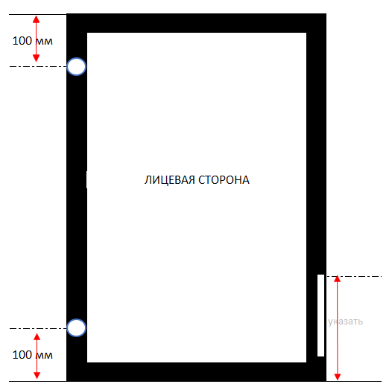
 | Уважаемый партнер!
 | Это Ваш личный кабинет по настройке некоторых параметров калькулятора. Здесь Вы можете: |  |  | 0
● | установить процент наценки на заказ, который будет выводиться в бланк и показывать цену с учетом Вашей прибыли (т.е. вы при клиенте можете забить параметры заказа и огласить сразу итоговую стоимость); | 
● | посмотреть стоимость за услугу по изготовлению фасада не из коллекции Stark;
● | Установить актуальный курс валюты.

 | Параметр настройки | Значение | Комментарии

 | Наценка для покупателя | 0% | Наценка пересчитывает стоимость фасадов на вкладке "Бланк"

 | Стоимость услуги изготовления фасада не из складской программы Модерн Стайл | 1100 | По состоянию на 01.04.2023 г. Цена указана за единицу продукции, независимо от площади фасада

 | Наценка за срочность | 50% | Наценка применяется к стоимости услуг по сборке. Срок изготовления при этом до 5 рабочих дней при условии наличия материала

 | Курс доллара (внутренний курс МС) | 97 | уточняйте у Вашего менеджера МС

 | Примечания

● | При выборе услуги "Присадка" в стоимость включены 2 отверстия под петли. Каждое последующее отверстие оплачивается по цене 80 руб. за единицу
● | Закалка стекла не входит в "базовую" стоимость фасадов STARK Allure и оплачивается дополнительно
● | Для добавление отверстий под накладную ручку или для нестандартного размещения отверстий под петли, указать информацию в комментарии к фасаду на "Бланке" и обязательно приложить эскиз с указанием всех размеров!

Эскиз
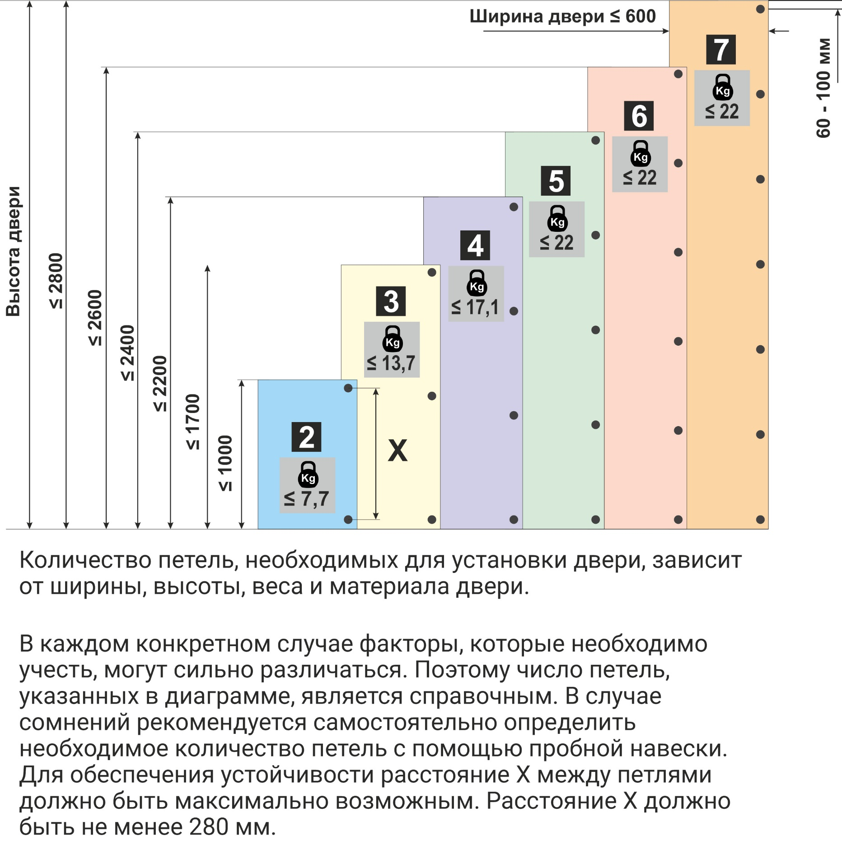
 | БЛАНК ЗАЯВКИ НА РАМОЧНЫЕ ФАСАДЫ (НЕСТАНДАРТ)

100 мм |  |  |  |  | 100 мм

 |  |  |  |  |  |  |  |  |  | указать

 |  | ЛИЦЕВАЯ СТОРОНА |  | ЛИЦЕВАЯ СТОРОНА
 |  |  |  |  |  |  |  |  | указать

 |  |  |  |  |  |  |  | указать

 |  |  |  |  |  |  | указать
 |  |  | указать |  |  | указать
100 мм |  |  |  |  | 100 мм

 |  | По умолчанию расстояние до чашки петли от края фасада 100 мм. Если фасад идет с интегрированной ручкой, то она располагается по центру одной из сторон. При наличии 3 и более петель на фасаде, расстояние между отверстиями под чашку равномерное. При любом отклонении от вышеуказанного стандарта, необходимо внести необходимые размеры в схему выше!

 |  | РЕКОМЕННДАЦИИ ПО КОЛИЧЕСТВУ ПЕТЕЛЬ

